therm homogen
1 Aufbau des Bauteils

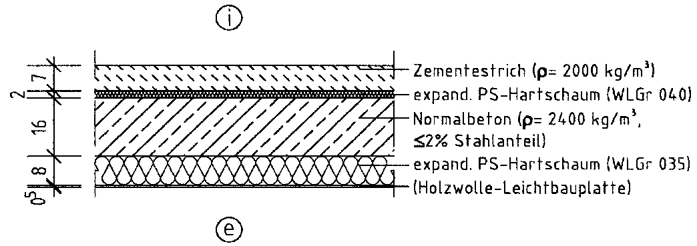

St
20
trud
St
16

2 Wärmedurchgangswiderstände und Wärmedurchgangskoeffizient

 | Schicht Nr. | Bauteilaufbau (von innen nach außen) | d [m] | r [kg/m³] | l [W/(mK)] | R = d / l [m²K/W]
 | 1 | Zement-Estrich | 0.0700 | 2000 | 1.400 | 0.050
 | 2 | EPS | 0.0200 | 30 | 0.040 | 0.500
 | 3 | Beton, armiert (< 2 % Stahl) | 0.2000 | 2400 | 2.500 | 0.080
 | 4 | XPS (Perimeterdämmung) | 0.1600 | 30 | 0.035 | 4.571
 | 5
 | 6
 | 7
 | 8
 | Wärmedurchlasswiderstand vorh R = S (d/l) |  |  |  |  | 5.201
 | Wärmeübergangswiderstand innen Rsi |  |  |  |  | 0.17
 | Wärmeübergangswiderstand außen Rse |  |  |  |  | 0.00
 | Wärmedurchgangswiderstand vorh RT = Rsi+ vorh R + Rse |  |  |  |  | 5.371
 | Wärmedurchgangskoeffizient vorh U = 1 / vorh RT [W/(m²K)] |  |  |  |  | 0.19

3 Flächenbezogene Masse (nur bei Außenwänden, Dächern und
Decken unter nicht ausgebauten Dachräumen)

 |  | vorh m' = S (d × r) = | 625.400 | kg/m² ≥ | 100 | kg/m²
 |  | Damit liegt ein | schweres | Bauteil vor.

4 Nachweis des Mindestwärmeschutzes

 |  | vorh R = | 5.20 | m²K/W ≥ | 0.90 | m²K/W

 | Das untersuchte Bauteil erfüllt damit |  | hier | die Anforderungen des Mindest-
 | wärmeschutzes nach DIN 4108-2:2013-02

